关系图
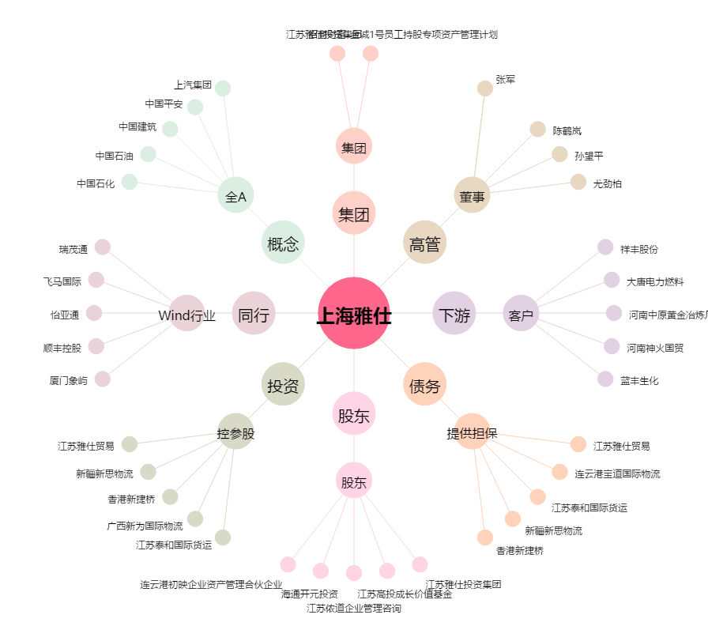
上海雅仕[603329.SH] - 关系概览图

